11
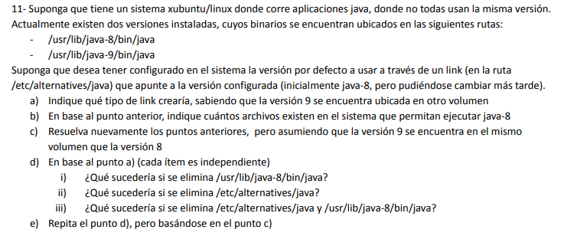
A) | Un soft link, ya que el otro volumen podría estar en otro FS
B) | 2 archivos
C) | En este caso podría utilizarse un hard link, pero seguiría optando por el soft link ya que el hard estaría generando otro archivo idéntico
D) | El soft link queda referenciando a un archivo que no existe, por lo tanto no podrá abrirse
 | Perdería el link ya que no podría referenciar a la versión a la que debe apuntar
 | Además de perder el archivo también pierdo el link y, por ende, todos los datos
E) | Suponiendo que usé hard link, pierdo los datos de uno de los archivos pero aún siguen estando en el hard link y son accesibles
 | Suponiendo que usé hard link, pierdo los datos de uno de los archivos pero aún siguen estando en el hard link y son accesibles
 | Además de perder el archivo también pierdo el link y, por ende, todos los datos

